画面詳細
プロジェクト名 |  |  | システム名 |  |  | 画面レイアウト設計書 |  |  |  |  |  |  | 作成者 |  | 作成日 |  | 更新者 |  | 更新日
体験型Java研修 |  |  | LMS学習管理システム |  |  | 動画視聴画面 |  |  |  |  |  |  | 臼井 |  | 2021-04-01 |  | 岡野 |  | 2023-11-16

 | 画面イメージ

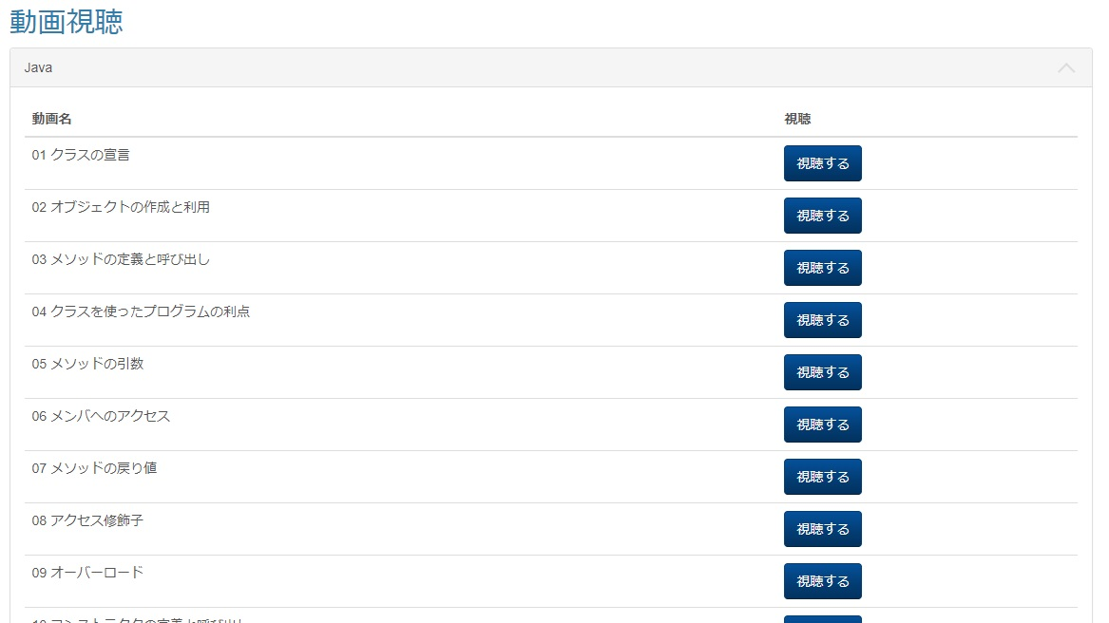

 | カテゴリが１つもない場合

 | カテゴリ内に動画が１つもない場合

 | カテゴリを閉じた状態（アコーディオン） |  |  |  | Task.31

 | 画面表示項目
 | No | 項目名 |  | データ元 |  |  |  |  |  | 備考 |  |  |  |  |  |  |  | 権限ごとの 表示可否
 |  |  |  | テーブル名 |  |  |  | フィールド |  |  |  |  |  |  |  |  |  | 受 | 講 | 企 | 管 | 育
 | 1 | タイトル |  | - |  |  |  | - |  | 「動画視聴」 |  |  |  |  |  |  |  | ○ | ○ | - | ○
 | カテゴリ情報
 | 2 | カテゴリ名 |  | m_movie_category |  |  |  | movie_category_name |  | カテゴリがない場合、「※現在視聴出来る動画はありません。」を表示 |  |  |  |  |  |  |  | ○ | ○ | - | ○
 | 3 | 『▽(折りたたむ)』『△(開く)』ボタン |  | - |  |  |  | - |  |  |  |  |  |  |  |  |  | ○ | ○ | - | ○ |  | Task.31
 | 4 | 動画名 |  | m_movie |  |  |  | movie_name |  | 動画がない場合、「※現在視聴出来る動画はありません。」を表示 |  |  |  |  |  |  |  | ○ | ○ | - | ○
 | 5 | 視聴 |  | m_movie |  |  |  | url |  | 『視聴する』ボタンを表示 |  |  |  |  |  |  |  | ○ | ○ | - | ○

 | 入力パラメータ
 | No | 項目名 |  | 物理名 |  |  | コントロール |  | FORMクラスの入力チェック |  |  |  |  | 送信 方法 |  | 備考
 |  |  |  |  |  |  |  |  | 必須 | 桁数 | 最大値 | 最小値 | その他
 | 『視聴する』ボタン押下
 | - | なし |  | - |  |  | - |  | - | - | - | - | - | -
 | 『▽(折りたたむ)』ボタン押下 |  |  |  |  |  |  |  |  |  |  |  |  |  |  |  |  |  |  | Task.31
 | - | なし |  | - |  |  | - |  | - | - | - | - | - | -
 | 『△(開く)』ボタンボタン押下 |  |  |  |  |  |  |  |  |  |  |  |  |  |  |  |  |  |  | Task.31
 | - | なし |  | - |  |  | - |  | - | - | - | - | - | -

